OBS Importantes
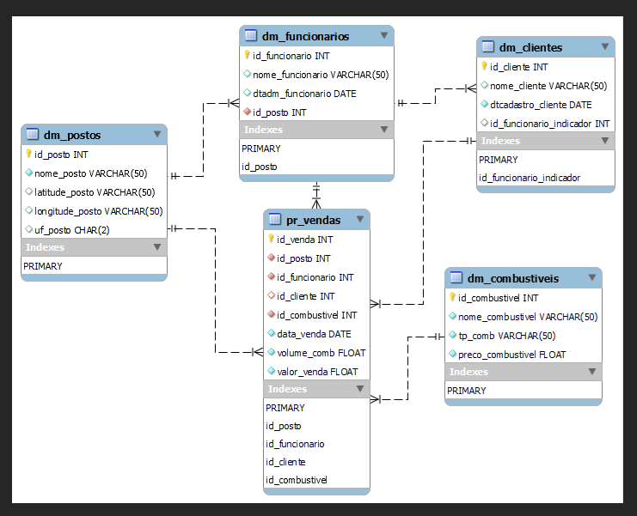
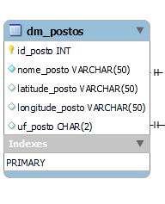
 | Modelo estrela - BI

 | Desenhar a PR como principal

 | Criar a tabela com dia, mês, ano

 | O melhor foco de MK é perceber através dos números o que não estava sendo notado/ percebido

 | Para cada posto: 1 ou mais vendas
 | Cada unidade da venda é efetuada por um posto

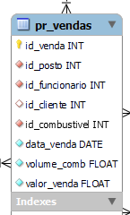
 | Para cada funcionários pode realizar várias venda
 | Mas aquela venda foi efetuada por um funcionário
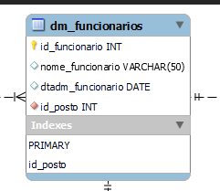
 | a venda está relacionada ao período, mas cada venda
 | um fato específico ocorrre apenas em um único dia

 | O DAD é uma ferramenta IPP
 | Desenho de arquitetura, componentes

 | Planejar é prever para prover
 | Analisar o cenário e as variáveis do cenário
 | Entender as variáveis e se adaptar a ele
 | Abrir o coração para situação não planejadas ( ex: venda do skate)
 | Pesquisa: marcar 1 dia, formulário, funcionários, analisava o caminhão (tipos de eixo, tipo de pneu, tipo de estrutura), qualidade do pneu. Descobrir, como dentro do Brasil, como cada região se comporta com o tipo de pneu.
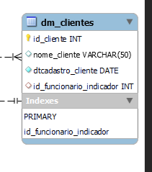
 | Mineração de dados é mergulhar e não saber op que vai achar

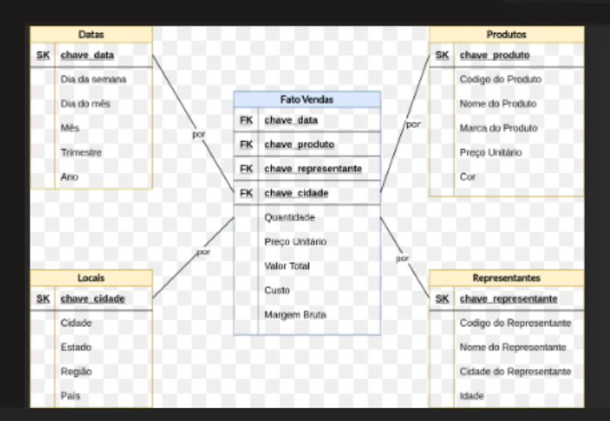
 | Informação tem que gerar emoção
 | O dado tem que gerar emoção, tem que gerar comoção e ação

 | Mineração de dados para extrair um insight incrível antes da concorrência.

 | Comportamentos vem e voltam, precisamos saber avaliar as tendências

 | Estudar grandes eventos com volume de abastecimento

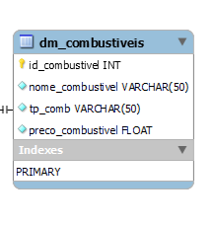
 | Variar o volume, com variáveis randômicas
 | Marcar os funciocionários estrela!

 | Região
 | Período
 | FDS
 | Funcionário melhor avaliado

 | Desenho da Arquitetura da solução, saber o caminho

 | Custo x venda, varias os valores lineares em dois anos

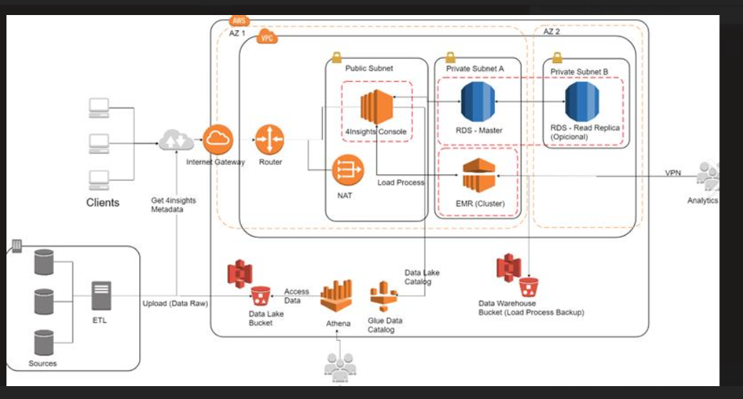

Desenhar a arquitetura, vai fazer a gente pensar na solução

